omen
견 적 서

강원옵틱 |  | 귀하
전화 :
이메일 :
담당 :

아래와 같이 견적합니다.

견 적 합 계 : | ₩1,390,000
견 적 일 자 : | 2016-10-05
결 재 조 건 :

품 명 | 규 격 | 수 량 | 단 가 | 금 액 | 세 액 | 합 계 액
 |  |  |  | - | - | -
노트북 | HP OMEN | 1 | 1,263,636 | 1,263,636 | 126,364 | 1,390,000
 |  |  |  | - | - | -
 | 인텔 i5-6300HQ 쿼드코어 |  |  | - | - | -
 | 16GB DDR4 Memory |  |  | - | - | -
 | 256GB SSD |  |  | - | - | -
 | 1TB HDD
 | 시디롬 없음 |  |  |  | - | -
 | Geforce GTX960 4GB |  |  |  | - | -
 | 무게 2Kg |  |  |  | - | -
 | Windows 10 64bit |  |  |  | - | -
 |  |  |  |  | - | -
 | 무선 레이저 마우스, 노트북 가방 |  |  |  | - | -

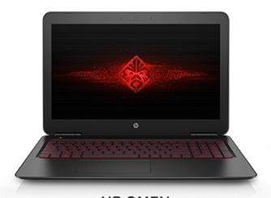
 |  |  |  | - | - | -
 |  |  |  |  | - | -
 |  |  |  | - | - | -
 |  |  |  |  | - | -
 |  |  |  |  | - | -
 |  |  |  |  | - | -
 |  |  |  |  | - | -
 |  |  |  |  | - | -
 |  |  |  |  | - | -
 |  |  |  |  | - | -
 |  |  |  |  | - | -
 |  |  |  |  | - | -
 |  |  |  |  | - | -
 |  |  |  |  | - | -
 |  |  |  |  | - | -
* 결제계좌 : 신한 110-138-600484 씨-넷 |  |  | 합 계 | 1,263,636 | 126,364 | 1,390,000
* 견적담당 : | 조규장(010-2910-7760)
* REMARK

